sku图
参考图 | 使用原图 | 作图要求 | 文案
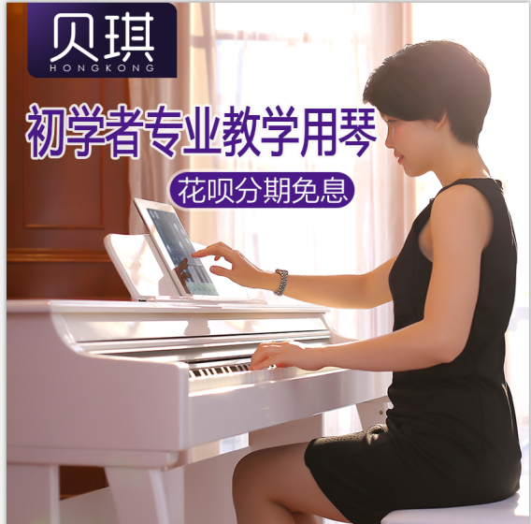 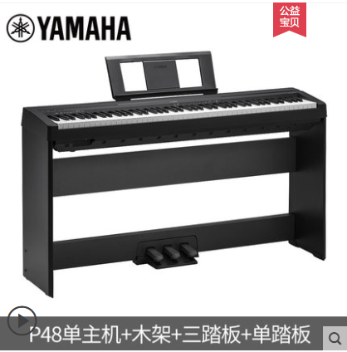 |  | 1.纯白底 | B07白色+单人凳子
 |  | 1.纯白底 | B07白色
 |  | 1.纯白底 | B07黑色
 |  | 1.纯白底 2.把凳子给P进去 | B07黑色+单人凳子

详情页
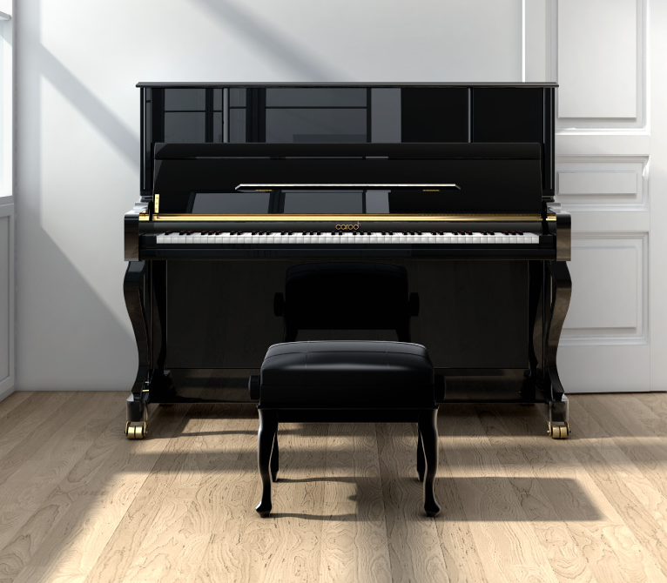
参考图 | 使用原图 | 作图要求 | 文案 | 相关消费者需求
 | 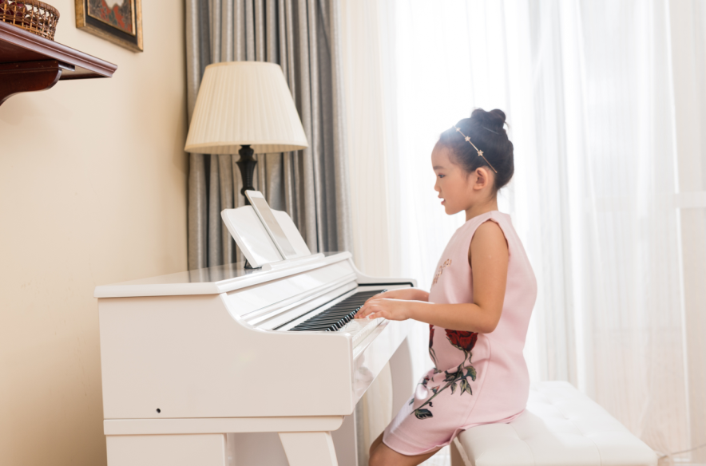 | 1.图片需要处理，该修图的地方要修 2.视觉效果要弄好，才能吸引眼球 | 专业十级考级用琴 媲美真钢音色 逐级重锤键盘 | 1.一部分消费者买钢琴主要是给小孩考级练习用的 2.大部分消费者买电钢会跟钢琴做对比，主要比音色还有手感
 |  |  | 参考左边的，照抄 | 1.有很多消费者对品牌这块也很重要，有品牌会比较有信任感
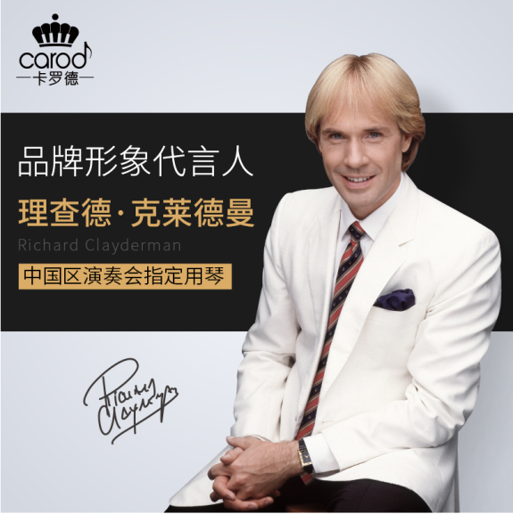 |  | 1.在原有的基础上在进行优化，弄的逼格更高一点 | 参考左边的，照抄
 |  | 1.图片需要处理，该修图的地方要修 | 专业音乐学院老师推荐 指法错？不识音？不识谱？记谱慢？ 从零基础到专业考级十级，一台贝琪智能电钢琴就够了 | 1.有一部分消费者买回家会特地让专业老师过来评估下产品适不适合小朋友学习，适不适合考到十级
 |  | 同上 | 在家就可以天天弹琴 学琴三大难 学校琴行家里三头跑太累 作业、兴趣班多到没时间 三天打鱼两天晒网没成效 贝琪电钢琴让你从此学琴无忧 天天练进步快到你想不到 | 1.很多没买钢琴每天都要跑琴行练琴，很麻烦，在家有台钢琴也比较方便，小孩也会比较有感兴趣学习

